NgoTrang
ID bug | Screen | Subject | Description | Evd | Status | Priority | Assignee
Bug_01 | Login | Layout bị vỡ | env: dev_stg Steps: 1. Truy cập vào màn hình login thành công 2. Kiểm tra responsive khi chuyển màn hình về mobile (iphone 14 promax) Actual: Không hiển thị đầy đủ các item Exp: Layout không bị vỡ, hiển thị đầy đủ các item | 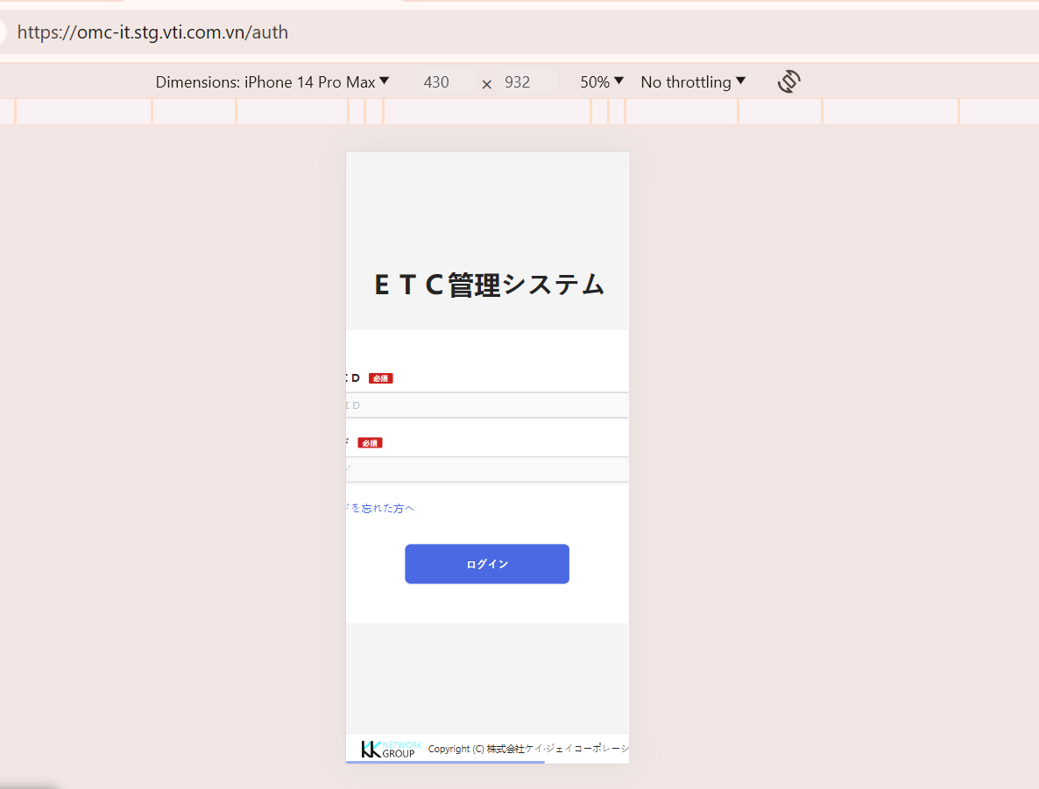 | New | Very High
Bug_02 | Login | Không hiển thị msg lỗi dưới textbox password khi password không hợp lệ (nhập 7 ký tự) | env: dev_stg Steps: 1. Truy cập vào màn hình login thành công 2. Focus vào textbox password 3. Input data vào textbox password Trang22 4. Blur khỏi textbox password" Actual: Không hiển thị msg lỗi Exp: Hiển thị msg lỗi "半角英数8桁以上16桁以内で、アルファベットの大文字小文字を入れる。/ Yêu cầu nhập từ 8-16 ký tự" dưới textbox password khi password không hợp lệ | 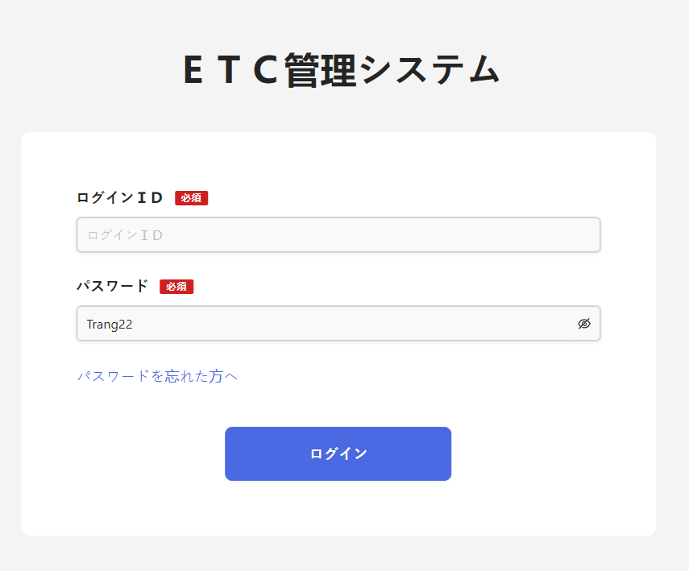 | New | High
Bug_03 | Login | Textbox password không cho phép nhập từ 17 ký tự trở đi | env: dev_stg Steps: 1. Truy cập vào màn hình login thành công 2. Focus vào textbox password 3. Input data vào textbox password Trang221227062003 4. Blur khỏi textbox password" Actual: Không cho phép nhập từ 17 ký tự trở đi Exp: Cho phép nhập và khi blur khỏi textbox password sẽ hiển thị msg lỗi "半角英数8桁以上16桁以内で、アルファベットの大文字小文字を入れる。/ Yêu cầu nhập từ 8-16 ký tự" dưới textbox password khi password không hợp lệ | 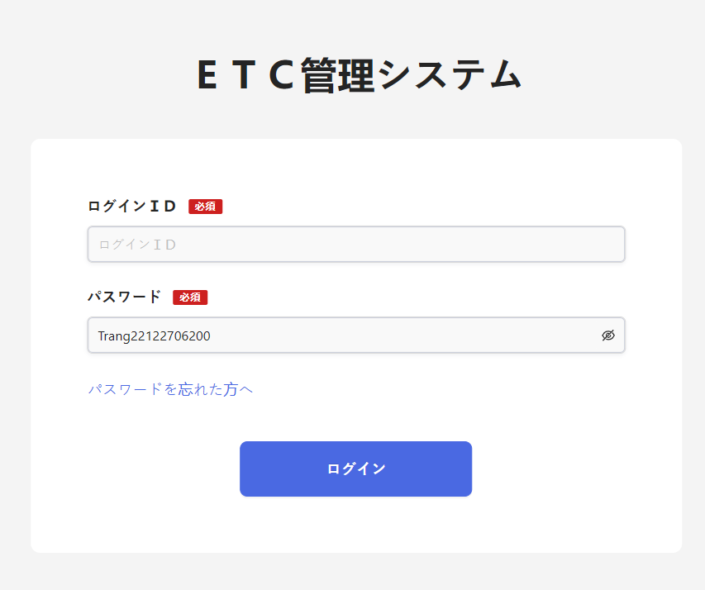 | New | High
Bug_04 | Login | Link forgot password không đổi màu khi hover | env: dev_stg Steps: 1. Truy cập vào màn hình login thành công 2. Focus vào link forgot password 3. Kiểm tra màu sắc link forgot password Actual: Link forgot password không đổi màu khi hover Exp: Link forgot password đổi màu khi hover | 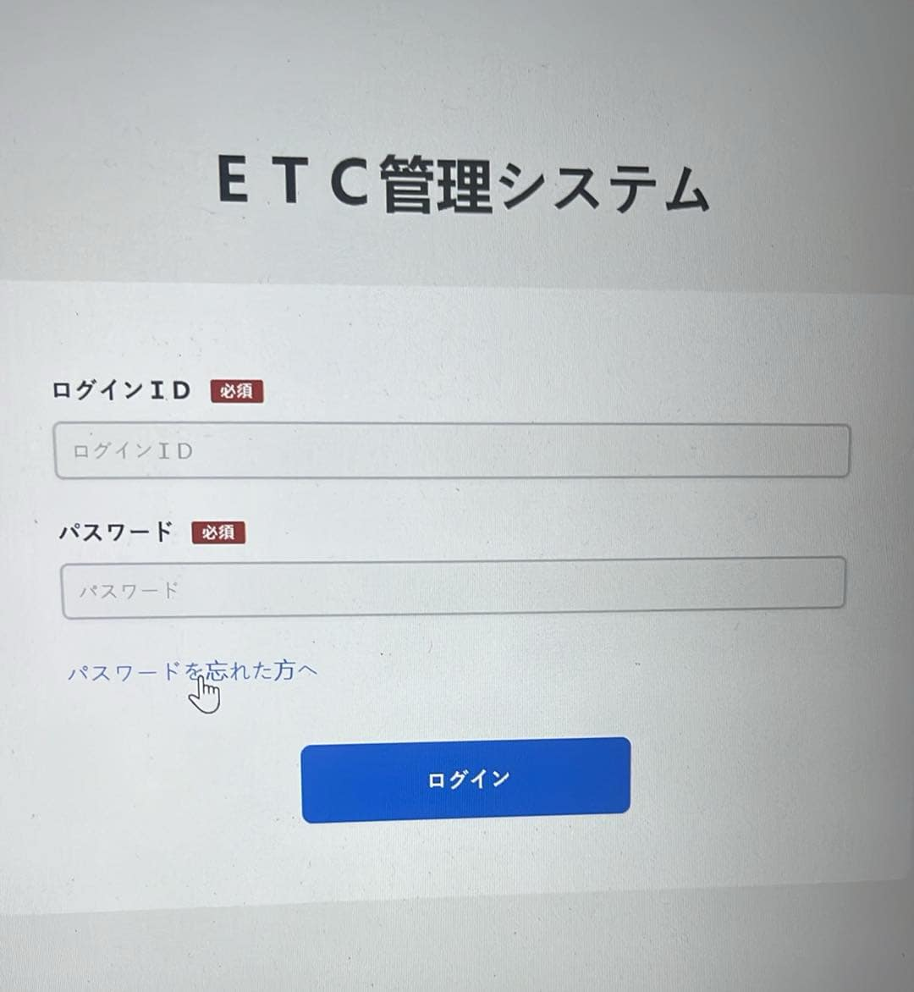 | New | Low
Bug_05 | Login | Button login/ ログイン画面へ戻る không đổi màu khi hover | env: dev_stg Steps: 1. Truy cập vào màn hình login thành công 2. Focus vào button login/ ログイン画面へ戻る 3. Kiểm tra màu sắc button login/ ログイン画面へ戻る Actual: Button login/ ログイン画面へ戻る không đổi màu khi hover Exp: Button login/ ログイン画面へ戻る đổi màu khi hover | 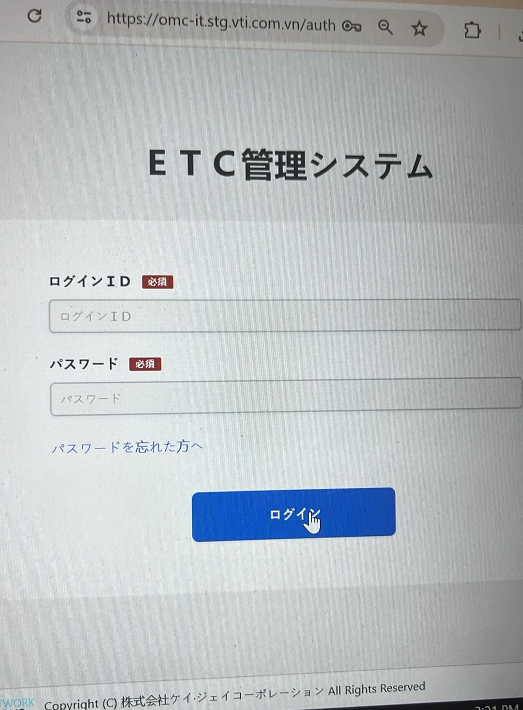 | New | Low
Bug_06 | Login | Logo "KK Network Group" trong footer hiển thị dưới dạng label | env: dev_stg Steps: 1. Truy cập vào màn hình login thành công 2. Focus đến logo trong footer Actual: Logo hiển thị dưới dạng label Exp: Logo hiển thị dưới dạng link | 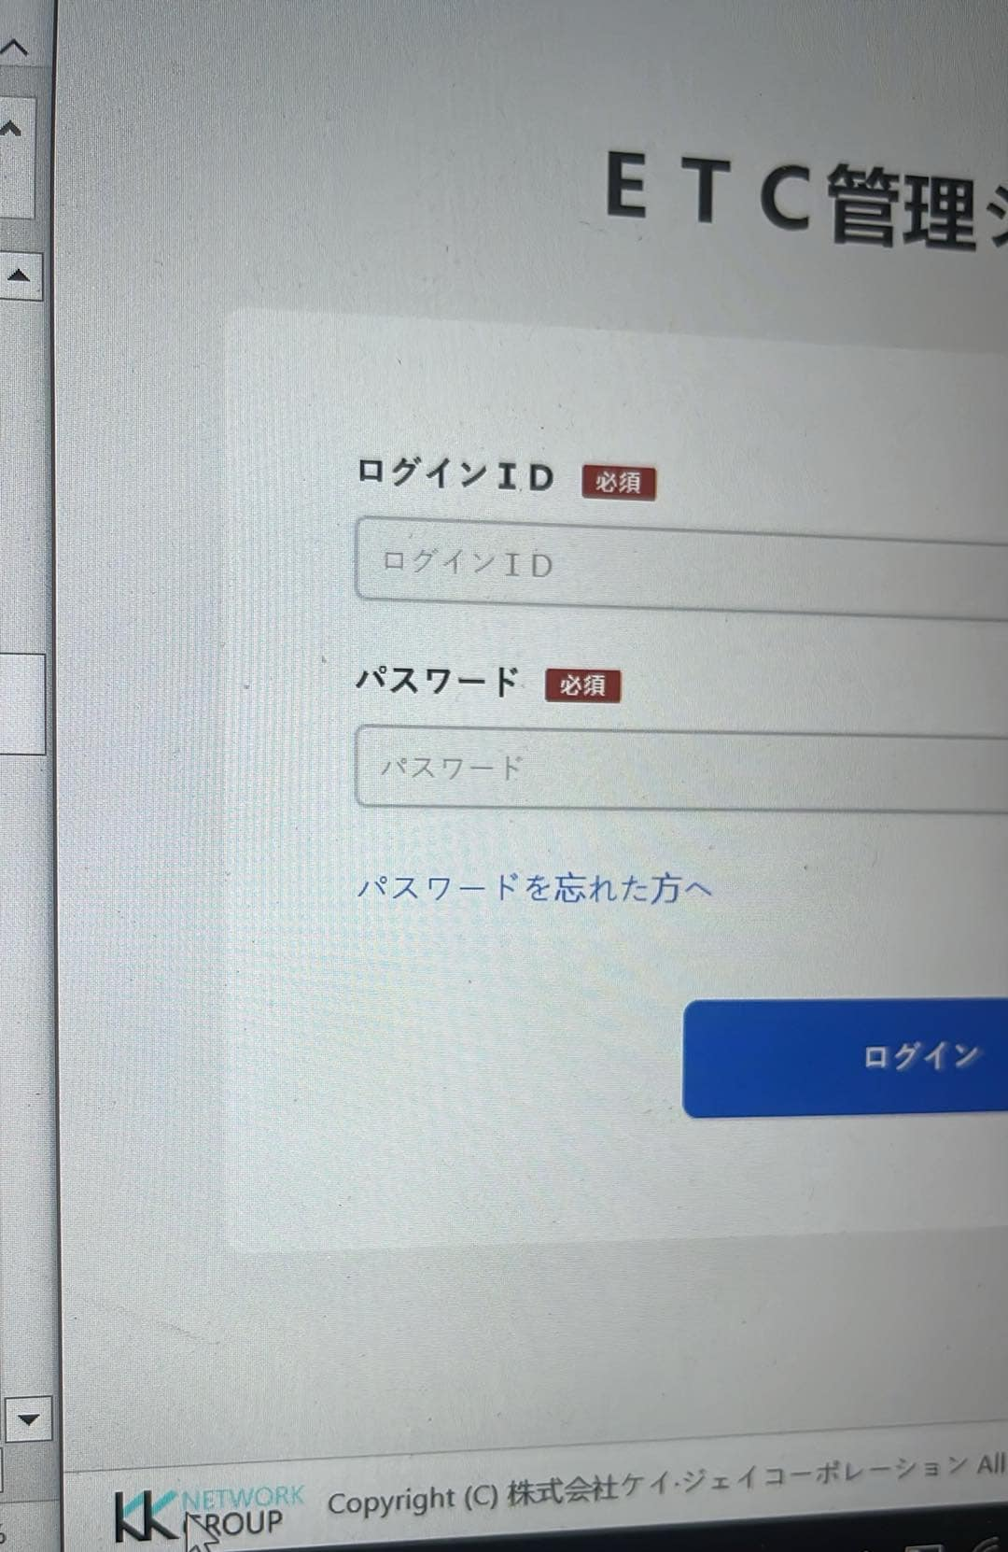 | New | Low
Bug_07 | Login | Không hiển thị các link trong ỉtem | env: dev_stg Steps: 1. Truy cập vào màn hình login thành công 2. Kiểm tra vị trí các link trong footer Actual: Không hiển thị các link bên phải của footer Exp: Hiển thị các link bên phải của footer | 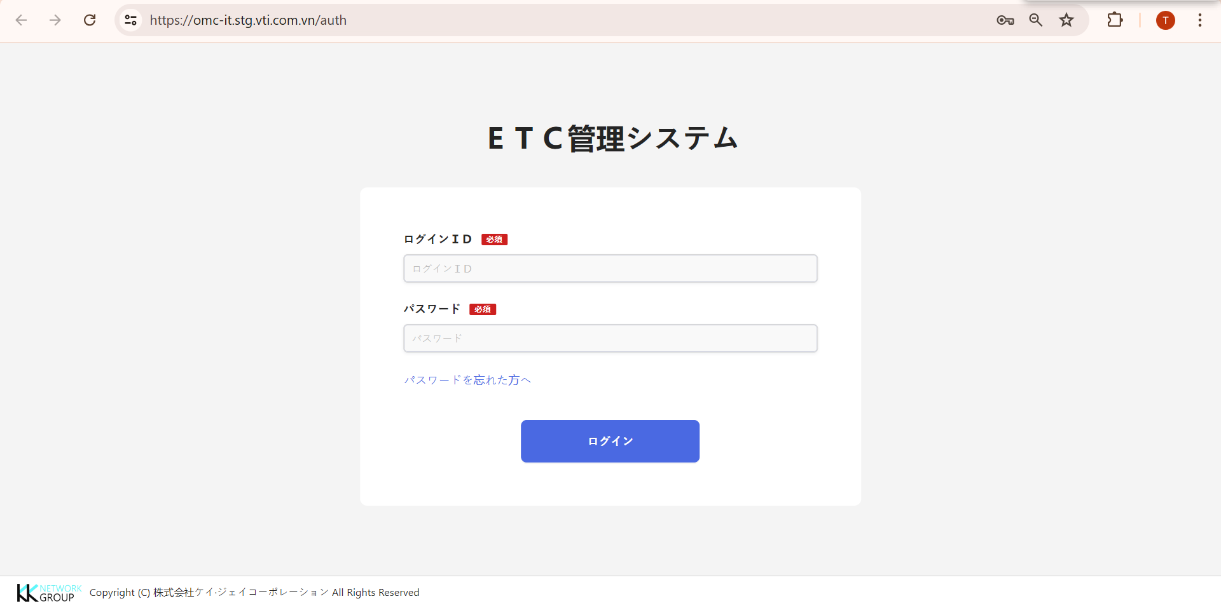 | New | Low
Bug_08 | Login | Textbox login ID có thể nhập ký tự đặc biệt mà không báo lỗi | env: dev_stg Steps: 1. Truy cập vào màn hình login thành công 2. Nhập ký tự đặc biệt vào textbox login ID: !@@@ 3. Click button Login Actual: Không hiển thị msg lỗi dưới textbox login ID Exp: Hiển thị msg lỗi "Định dạng sai ở trường này" dưới textbox login ID |  | New | High
Bug_09 | Login | Khi login thất bại, không focus vào trường thông tin sai (login ID đúng, pw sai) | env: dev_stg Steps: 1. Truy cập vào màn hình login thành công 2. Nhập Login ID hợp lệ: mock-user-001-810358193 3. Pasword hợp lệ nhưng sai pw: 123456798 4. Click button login" Actual: Display alert thông báo "ログインＩＤまたはパスワードが間違っています。/ Login ID hoặc password không chính xác" Exp: Focus vào trường password và hiển thị msg lỗi "Pasword không chính xác" |  | New | Medium
Bug_10 | Confirm Info | Layout bị vỡ | env: dev_stg Steps: 1. Truy cập vào màn hình forgot password thành công 2. Kiểm tra responsive khi chuyển màn hình về mobile (iphone 14 promax) Actual: Không hiển thị đầy đủ các item Exp: Layout không bị vỡ, hiển thị đầy đủ các item |  | New | Very High
Bug_11 | Confirm Info | Button Reset password/ パスワードリセット không đổi màu khi hover | env: dev_stg Steps: 1. Truy cập vào màn hình forgot password thành công 2. Focus vào button Reset password/ パスワードリセット 3. Kiểm tra màu sắc button Reset password/ パスワードリセット Actual: Button Reset password/ パスワードリセット không đổi màu khi hover Exp: Button Reset password/ パスワードリセット đổi màu khi hover |  | New | Low
Bug_12 | Confirm Info | Link login/ ログイン画面へ戻る không đổi màu khi hover | env: dev_stg Steps: 1. Truy cập vào màn hình forgot password thành công 2. Focus vào link login/ ログイン画面へ戻る 3. Kiểm tra màu sắc link login/ ログイン画面へ戻る Actual: Link login/ ログイン画面へ戻る không đổi màu khi hover Exp: Link login/ ログイン画面へ戻る đổi màu khi hover | 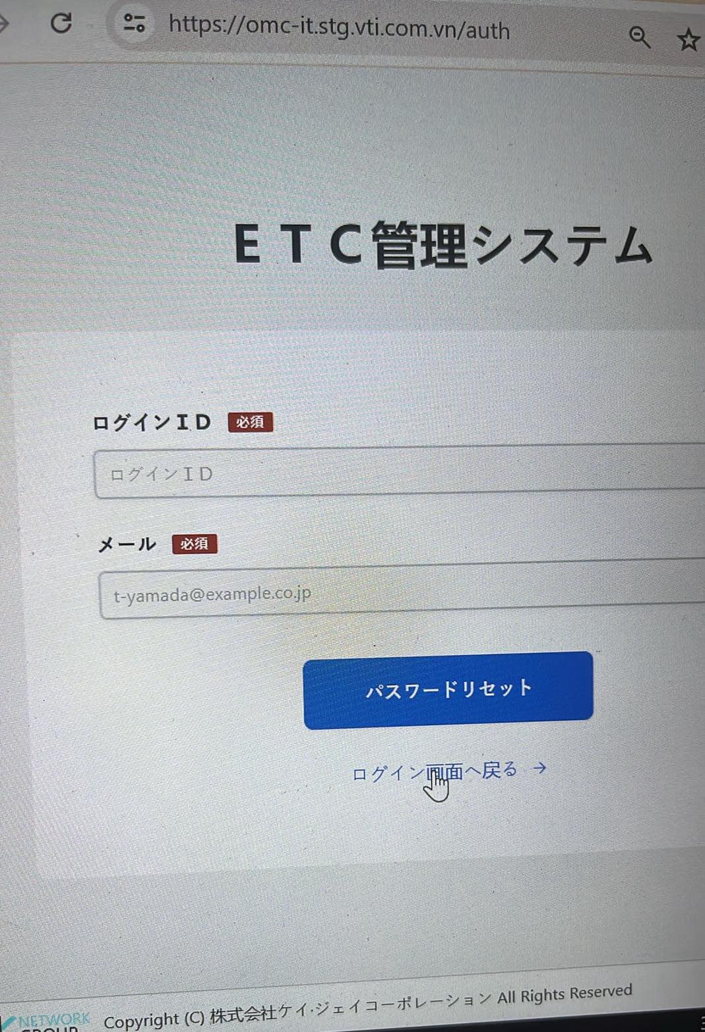 | New | Low
Bug_13 | Confirm Info | Logo "KK Network Group" trong footer hiển thị dưới dạng label | env: dev_stg Steps: 1. Truy cập vào màn hình forgot password thành công 2. Focus đến logo trong footer Actual: Logo hiển thị dưới dạng label Exp: Logo hiển thị dưới dạng link |  | New | Low
Bug_14 | Change Password (First) | Layout bị vỡ | env: dev_stg Steps: 1. Truy cập vào màn hình change password sau khi login lần 1 thành công 2. Kiểm tra responsive khi chuyển màn hình về mobile (iphone 14 promax) Actual: Không hiển thị đầy đủ các item Exp: Layout không bị vỡ, hiển thị đầy đủ các item |  | New | Very High
Bug_15 | Change Password (First) | Không hiển thị msg lỗi dưới textbox old password khi old password không hợp lệ (nhập 7 ký tự) | env: dev_stg Steps: 1. Truy cập vào màn hình change password khi login lần 1 thành công 2. Focus vào textbox old password/ 現在のパスワード 3. Input data vào textbox old password/ 現在のパスワード Trang22 4. Blur khỏi textbox old password/ 現在のパスワード" Actual: Không hiển thị msg lỗi Exp: Hiển thị msg lỗi "半角英数8桁以上16桁以内で、アルファベットの大文字小文字を入れる。/ Yêu cầu nhập từ 8-16 ký tự" dưới textbox old password khi old password không hợp lệ | 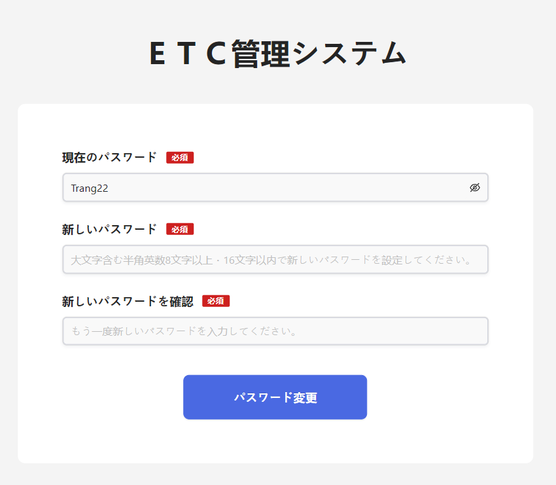 | New | High
Bug_16 | Change Password (First) | Textbox old password không cho phép nhập từ 17 ký tự trở đi | env: dev_stg Steps: 1. Truy cập vào màn hình change password sau khi login lần 1 thành công 2. Focus vào textbox old password 3. Input data vào textbox old password Trang221227062003 4. Blur khỏi textbox old password" Actual: Không cho phép nhập từ 17 ký tự trở đi Exp: Cho phép nhập và khi blur khỏi textbox old password sẽ hiển thị msg lỗi "半角英数8桁以上16桁以内で、アルファベットの大文字小文字を入れる。/ Yêu cầu nhập từ 8-16 ký tự" dưới textbox old password khi old password không hợp lệ | 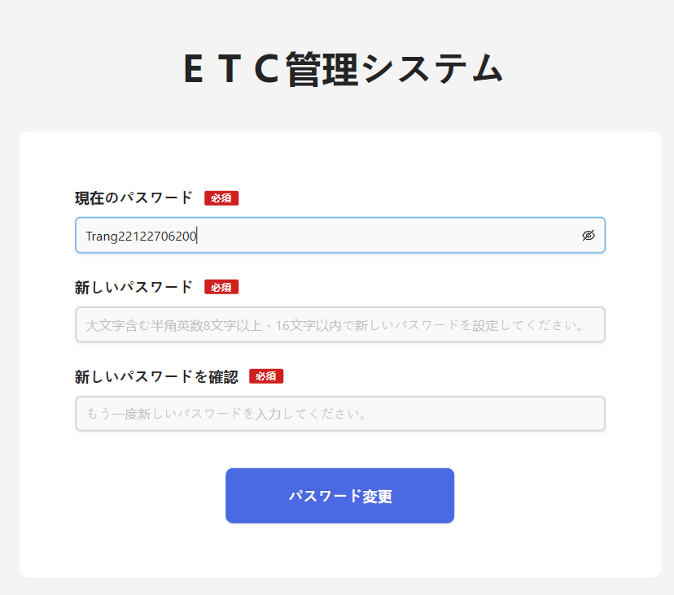 | New | High
Bug_17 | Change Password (First) | Textbox new password không cho phép nhập từ 17 ký tự trở đi | env: dev_stg Steps: 1. Truy cập vào màn hình change password sau khi login lần 1 thành công 2. Focus vào textbox new password 3. Input data vào textbox new password Trang221227062003 4. Blur khỏi textbox new password" Actual: Không cho phép nhập từ 17 ký tự trở đi Exp: Cho phép nhập và khi blur khỏi textbox new password sẽ hiển thị msg lỗi "半角英数8桁以上16桁以内で、アルファベットの大文字小文字を入れる。/ Yêu cầu nhập từ 8-16 ký tự" dưới textbox new password khi new password không hợp lệ | 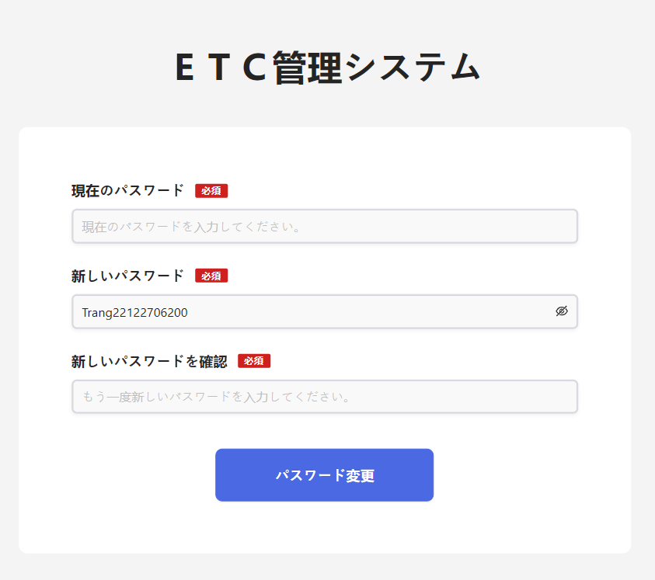 | New | High
Bug_18 | Change Password (First) | Hiển thị place holder của textbox confirm new password chưa chính xác | env: dev_stg Steps: 1. Truy cập vào màn hình change password sau khi login lần 1 thành công 2. Kiểm tra nội dung place holder của textbox confirm new password/ 新しいパスワードを確認 Actual: Hiển thị place holder "もう一度新しいパスワードを入力してください。/ vui lòng nhập confirm new password" Exp: Hiển thị place holder "半角英数8桁以上16桁以内で、アルファベットの大文字小文字を入れる。" | 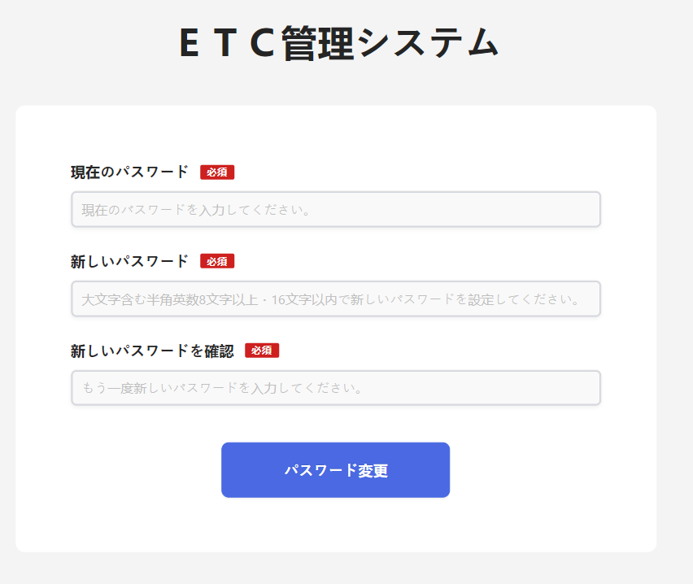 | New | Medium
Bug_19 | Change Password (First) | Button Change password/パスワード変更 không đổi màu khi hover | env: dev_stg Steps: 1. Truy cập vào màn hình change password sau khi login lần đầu thành công 2. Focus vào button Change password/パスワード変更 3. Kiểm tra màu sắc button Change password/パスワード変更 Actual: Button Change password/パスワード変更 không đổi màu khi hover Exp: Button Change password/パスワード変更 đổi màu khi hover |  | New | Low
Bug_20 | Change Password (First) | Logo "KK Network Group" trong footer hiển thị dưới dạng label | env: dev_stg Steps: 1. Truy cập vào màn hình change password sau khi login lần đầu thành công 2. Focus đến logo trong footer Actual: Logo hiển thị dưới dạng label Exp: Logo hiển thị dưới dạng link |  | New | Low
Bug_21 | My page for User | Layout bị vỡ | env: dev_stg Steps: 1. Truy cập vào hệ thống thành công 2. Truy cập vào màn hình My page bằng tài khoản cho User 3. Kiểm tra responsive khi chuyển màn hình về mobile (iphone 14 promax) Actual: Không hiển thị đầy đủ các item Exp: Layout không bị vỡ, hiển thị đầy đủ các item |  | New | Very High
Bug_22 | My page for User | HIển thị sai logo | env: dev_stg Steps: 1. Truy cập vào hệ thống thành công 2. Truy cập vào màn hình My page bằng tài khoản cho User 3. Kiểm tra link logo O.M.C Actual: Hiển thị logo không đúng Exp: Hiển thị link logo O.M.C |  | New | Very High
Bug_23 | My page for User | Hiển thị label title của my page chưa đúng | env: dev_stg Steps: 1. Truy cập vào hệ thống thành công 2. Truy cập vào màn hình My page bằng tài khoản cho User 3. Kiểm tra label của mypage Actual: Hiển thị label プロフィール情報変更 Exp: Hiển thị label My page/ マイページ |  | New | High
Bug_24 | My page for User | Không hiển thị icon noti trong header | env: dev_stg Steps: 1. Truy cập vào hệ thống thành công 2. Truy cập vào màn hình My page bằng tài khoản cho User 3. Kiểm tra vị trí icon noti trong header Actual: Không hiển thị icon noti trong header Exp: Hiển thị icon noti bên phải header |  | New | High
Bug_25 | My page for User | Button Search/検索 không đổi màu khi hover | env: dev_stg Steps: 1. Truy cập vào hệ thống thành công 2. Truy cập vào màn hình My page bằng tài khoản cho User 3. Focus vào button Search/検索 4. Kiểm tra màu sắc button khi hover vào button Search/検索 Actual: Button Search/検索 không đổi màu khi hover Exp: Button Search/検索 đổi màu khi hover
Bug_26 | My page for User | Textbox key word không cho phép nhập từ 30 ký tự trở lên | env: dev_stg Steps: 1. Truy cập vào hệ thống thành công 2. Truy cập vào màn hình My page bằng tài khoản cho User 3. Focus vào textbox keyword 4. Input data vào textbox keyword aaaaaaaaaaaaaaabbbbbbbbbbbbbbbc 5. Click button Search Actual: Không cho phép nhập từ 30 ký tự trở đi Exp: Cho phép nhập và khi click button Search sẽ hiển thị msg lỗi "Nhập tối đa 30 ký tự. Mời nhập lại" dưới textbox keyword

